V1
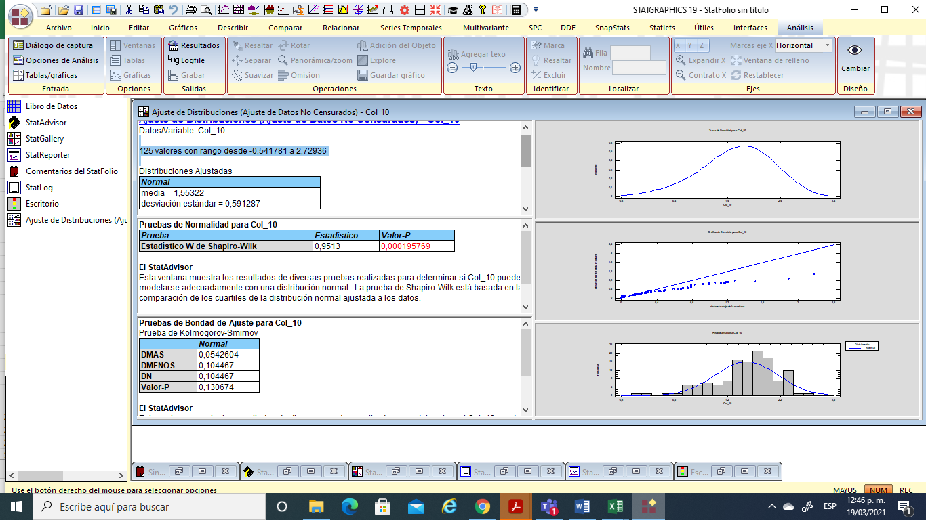
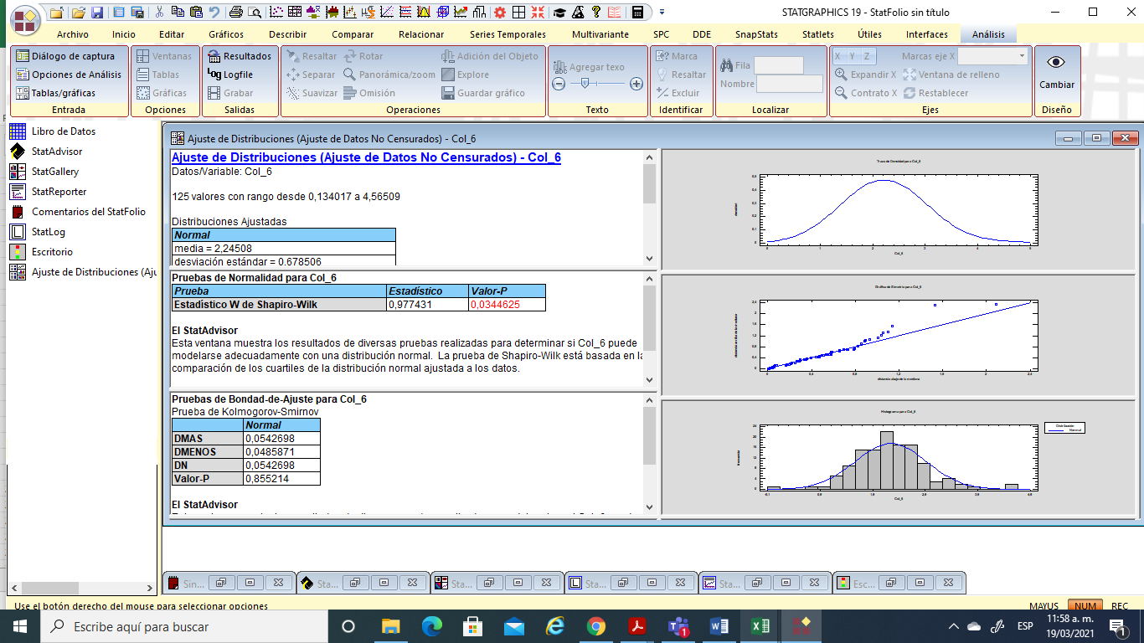
Prop de Personas en NBI (%) | Ln Prop de Personas en NBI (%)
5.17 | 1.6435491898
8.76 | 2.1699395951
4.80 | 1.5690866169
6.95 | 1.9384867901
7.83 | 2.0579176936
11.65 | 2.4550458435
9.77 | 2.2791624621
8.51 | 2.1414443583
10.34 | 2.3362051924
18.93 | 2.9407717822
9.41 | 2.241313908
6.61 | 1.8886092952
10.91 | 2.389394773
25.73 | 3.2474858254
12.88 | 2.5558783522
5.96 | 1.7851149265
5.80 | 1.7584985722
9.68 | 2.2695871753
5.15 | 1.6387758889
11.21 | 2.4164388505
13.02 | 2.5664449402
8.71 | 2.1646162545
17.63 | 2.8696186247
14.56 | 2.6782618267
35.47 | 3.5686276789
13.80 | 2.6248320671
4.64 | 1.5354476178
10.71 | 2.371292291
8.77 | 2.1709229161
9.87 | 2.289751135
6.89 | 1.9294787232
15.37 | 2.7324824095
4.05 | 1.3989567748
5.65 | 1.7318346152
17.00 | 2.8332466965
15.23 | 2.7232827285
12.96 | 2.5615014929
9.26 | 2.2261638994
7.08 | 1.9569384801
14.95 | 2.7045166285
3.08 | 1.1234952335
15.41 | 2.7349506456
4.18 | 1.4306475287
5.28 | 1.6634761989
21.11 | 3.0496835006
4.50 | 1.5042520845
2.01 | 0.69894578717
9.25 | 2.2242966008
9.10 | 2.2085176125
12.15 | 2.497249173
2.96 | 1.0855263712
5.19 | 1.646715061
11.40 | 2.4338202734
6.50 | 1.8713674888
3.66 | 1.2961019292
3.94 | 1.3702289812
9.33 | 2.2329051724
8.90 | 2.1861635279
3.39 | 1.2196449418
16.93 | 2.8292213228
5.55 | 1.7129577196
7.41 | 2.002994017
3.83 | 1.3428979507
3.28 | 1.1881655963
12.34 | 2.5131785652
4.79 | 1.5673940733
5.44 | 1.6932725225
7.11 | 1.9613847152
4.23 | 1.4411760847
8.98 | 2.1944581372
92.14 | 4.5233154009
26.67 | 3.2835657579
9.89 | 2.2912109106
18.78 | 2.9328680655
43.11 | 3.7637664537
8.65 | 2.1574030831
5.40 | 1.6863989536
15.58 | 2.7457905291
12.95 | 2.5610826036
12.09 | 2.4924053459
10.34 | 2.3357091404
10.55 | 2.3565046692
15.54 | 2.7432097276
3.23 | 1.172168446
3.80 | 1.3363148337
16.15 | 2.7817411069
1.14 | 0.13401722491
10.38 | 2.3399236647
18.69 | 2.9278311488
9.14 | 2.2126703544
12.21 | 2.5023552931
9.67 | 2.2688213357
6.24 | 1.8316349421
28.86 | 3.3626205835
7.50 | 2.0148022192
4.45 | 1.4921318622
31.59 | 3.4527681609
7.59 | 2.0266721891
8.74 | 2.1680281071
5.78 | 1.7536706181
6.51 | 1.8728450165
6.90 | 1.9318124592
7.04 | 1.9518448846
5.20 | 1.6486818239
18.14 | 2.8979383061
8.89 | 2.1851674644
7.19 | 1.9724719317
8.84 | 2.1797557893
25.26 | 3.229373774
13.29 | 2.5870090755
10.44 | 2.3460593384
12.59 | 2.5327958115
33.97 | 3.5254272039
14.03 | 2.6409295848
14.22 | 2.6549815395
18.42 | 2.9133154762
5.76 | 1.7510766148
14.15 | 2.6494378183
6.89 | 1.930067085
96.07 | 4.5650919624
9.51 | 2.2528101922
9.98 | 2.3001110219
7.81 | 2.0552317157
19.54 | 2.9724754114
23.37 | 3.1513002054

V2
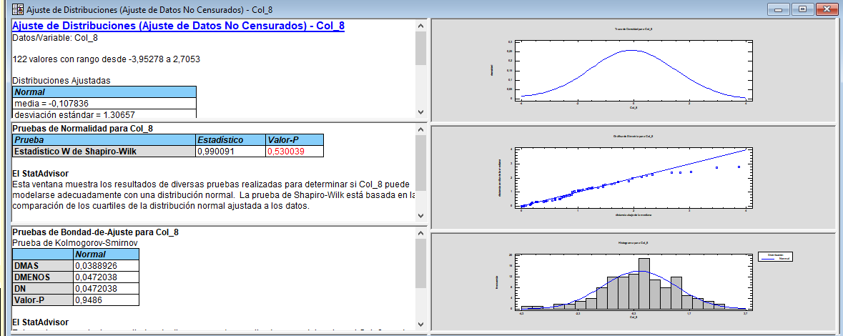
Prop de Personas en miseria | Ln Prop de Personas en miseria
0.41 | -0.89909134739
0.71 | -0.34676889782
0.42 | -0.85866161904
0.05 | -3.0919511313
0.59 | -0.53202047033
0.98 | -0.016615579506
0.77 | -0.26396784799
0.92 | -0.086177696241
0.46 | -0.76715774537
4.78 | 1.5641971238
0.93 | -0.073171920512
2.88 | 1.0582609931
1.39 | 0.33003998989
5.43 | 1.6919661458
1.58 | 0.4579909647
0.01 | -4.605170186
0.51 | -0.67784724495
0.44 | -0.82792779258
0.53 | -0.6260610043
1.29 | 0.2578291093
1.44 | 0.36552350102
1.01 | 0.0077698331548
3.42 | 1.2296976956
1.23 | 0.20677819723
10.20 | 2.3220251692
1.99 | 0.68849136902
0.24 | -1.443944991
1.07 | 0.06870719801
0.80 | -0.21976944436
0.78 | -0.24644880916
0.00
2.86 | 1.050106615
0.19 | -1.6846062122
0.38 | -0.96279256553
3.28 | 1.1871734656
2.61 | 0.95880020788
1.96 | 0.67503407215
0.93 | -0.074601356913
0.51 | -0.66611850817
1.21 | 0.18662347974
0.17 | -1.7966342993
3.68 | 1.3020663413
0.29 | -1.2370146115
0.71 | -0.33592263507
4.24 | 1.44489266
0.14 | -1.98355977
0.05 | -2.9097583747
1.25 | 0.22197236242
1.37 | 0.31321746432
1.40 | 0.3392453088
0.09 | -2.4121925775
0.33 | -1.1078551557
2.79 | 1.0259483116
0.38 | -0.97644465469
0.11 | -2.2115080461
0.02 | -3.9527809979
0.77 | -0.26236426447
1.24 | 0.2161558273
0.18 | -1.7312257387
3.13 | 1.1397407027
0.61 | -0.49710400449
0.28 | -1.2771254331
0.10 | -2.309541235
0.13 | -2.0494524104
1.53 | 0.42566781543
0.06 | -2.7534218303
0.00
0.94 | -0.058268908124
0.21 | -1.5691549883
0.36 | -1.0109946673
8.43 | 2.1323310056
10.30 | 2.3318321791
1.28 | 0.24444015117
2.96 | 1.0838242141
14.96 | 2.7052962647
0.54 | -0.61518563909
0.60 | -0.51082562377
1.83 | 0.60263317302
1.71 | 0.5349606995
2.06 | 0.72489587887
0.70 | -0.35741541047
1.54 | 0.43358403837
3.32 | 1.1992864223
0.27 | -1.3051336044
0.22 | -1.5308352851
2.73 | 1.0050518906
0.03 | -3.5548622292
1.14 | 0.12766121002
2.80 | 1.0287131613
0.93 | -0.077530679431
0.33 | -1.1085626195
1.25 | 0.21913923363
0.90 | -0.10672800128
7.44 | 2.007224664
0.45 | -0.79057632589
0.27 | -1.3198492617
8.20 | 2.1042336516
0.47 | -0.75141608868
0.31 | -1.1716670748
0.26 | -1.3308571542
0.72 | -0.33196109825
0.34 | -1.0763423343
1.33 | 0.28768207245
0.40 | -0.92542282018
3.98 | 1.3813206012
0.34 | -1.0880535967
0.22 | -1.5240356298
0.79 | -0.23514669618
6.67 | 1.8972798698
0.87 | -0.14224333323
0.97 | -0.030069657936
2.90 | 1.0633239439
9.78 | 2.2802761932
1.36 | 0.3091453371
3.38 | 1.2168911369
4.53 | 1.511623035
0.63 | -0.46812686923
1.93 | 0.65669636959
0.32 | -1.1457078962
14.48 | 2.672804262
0.89 | -0.12123386481
0.87 | -0.14299849922
1.02 | 0.019051296712
3.54 | 1.2650253451
5.12 | 1.6326325294

V3
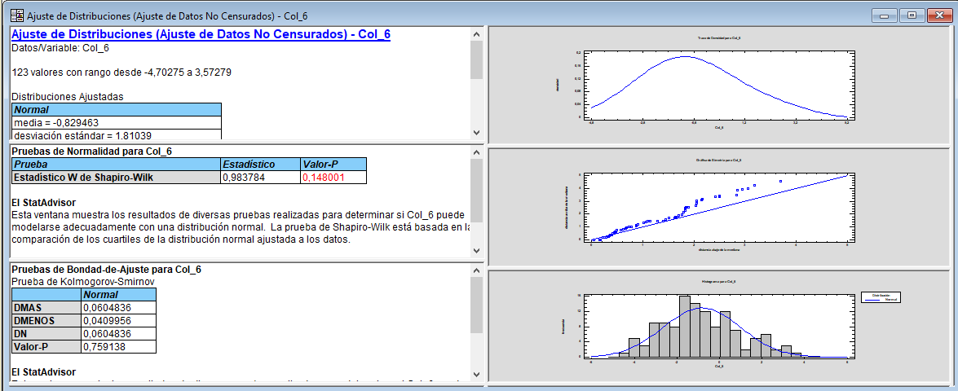
Componente vivienda | Ln Componente vivienda
0.27 | -1.3243982702
0.29 | -1.2428569224
0.99 | -0.01136375865
0.23 | -1.4825132189
0.12 | -2.0901650884
0.70 | -0.35836487323
0.15 | -1.8662372709
2.09 | 0.73702261257
0.46 | -0.76715774537
2.45 | 0.8945804406
1.40 | 0.33697703691
0.25 | -1.3694872428
2.12 | 0.75362622549
17.76 | 2.8767912807
0.24 | -1.446246488
0.44 | -0.81757475893
0.26 | -1.3438434364
0.06 | -2.7738379416
0.53 | -0.64049126912
0.18 | -1.7346010554
0.65 | -0.4329841952
0.19 | -1.6799999225
1.47 | 0.38239983518
0.69 | -0.37304029802
18.58 | 2.9221958933
1.59 | 0.46534781771
0.06 | -2.8371597949
0.04 | -3.1501686269
0.63 | -0.45615822242
0.25 | -1.3991283191
0.15 | -1.8697487881
5.27 | 1.6614580774
0.02 | -3.8495699273
0.23 | -1.4736181893
8.89 | 2.1848999276
4.74 | 1.5560604361
0.38 | -0.97494993468
0.12 | -2.1360243931
0.00
0.31 | -1.1755733298
0.17 | -1.7774029374
4.39 | 1.4792464986
0.01 | -4.7027505143
1.59 | 0.46642383746
10.69 | 2.3693038091
0.37 | -0.98503093987
0.03 | -3.4993648763
0.35 | -1.046538963
1.04 | 0.043553897374
1.62 | 0.48234615244
0.07 | -2.6866294232
0.05 | -3.0537653048
1.20 | 0.18088508901
0.19 | -1.6695918353
0.02 | -4.0573347366
0.02 | -3.9527809979
0.53 | -0.63705771391
0.00
0.07 | -2.7056651936
2.59 | 0.95151942376
0.04 | -3.1596918315
0.06 | -2.8352700511
0.06 | -2.8401694861
0.06 | -2.7981694421
0.64 | -0.44980092193
0.06 | -2.8869532229
0.32 | -1.1483090712
0.10 | -2.2918611296
0.07 | -2.6445104148
0.24 | -1.4164597755
0.51 | -0.67102937531
6.36 | 1.8499940922
0.07 | -2.6177607298
10.40 | 2.3414345018
35.62 | 3.5727865231
0.54 | -0.61518563909
0.09 | -2.3978952728
1.54 | 0.43078291609
0.37 | -1.0003692408
3.12 | 1.1365915367
0.23 | -1.4560276991
0.91 | -0.092509057525
4.51 | 1.5070898979
0.03 | -3.4153468048
0.08 | -2.5056943711
1.16 | 0.14485062536
0.03 | -3.506072065
0.09 | -2.4525556196
1.04 | 0.043429557927
0.20 | -1.6128606197
0.25 | -1.396244692
0.86 | -0.14995823031
0.05 | -3.0511669804
19.66 | 2.9783723127
0.02 | -4.1917737076
0.05 | -3.0426158595
24.83 | 3.2119415058
0.21 | -1.5697264122
0.26 | -1.3435173318
0.13 | -2.0240043348
0.24 | -1.444366709
0.13 | -2.0571715873
0.54 | -0.61310447289
0.02 | -3.8377734848
3.67 | 1.3005851329
0.25 | -1.3947838641
0.79 | -0.23126732666
0.15 | -1.9028535167
8.03 | 2.0827937677
0.28 | -1.2772232661
0.13 | -2.0582179052
1.54 | 0.42960018384
10.95 | 2.3935004453
1.06 | 0.057830908822
1.99 | 0.68607129658
2.19 | 0.78338453464
0.38 | -0.978952493
0.79 | -0.23256568989
0.30 | -1.2147007677
0.55 | -0.59430134592
1.77 | 0.57191331575
0.49 | -0.72031386426
0.44 | -0.81224622233
11.87 | 2.4743409938
7.68 | 2.0386853543

V4
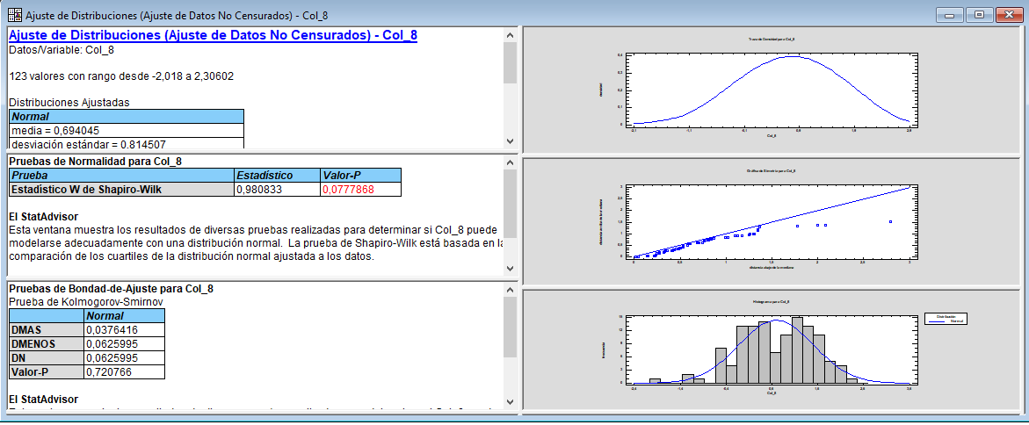
Componente Hacinamiento | Ln Componente Hacinamiento
1.54 | 0.43251485082
1.21 | 0.19222760291
0.56 | -0.57097954659
1.32 | 0.27534469869
1.43 | 0.35760201446
2.39 | 0.87120347829
2.59 | 0.9500265148
2.96 | 1.0838935564
1.69 | 0.52382643594
4.62 | 1.5309111461
4.42 | 1.4871940979
4.07 | 1.4031014794
3.86 | 1.3515658377
4.39 | 1.479303872
1.21 | 0.19136230145
0.29 | -1.223039867
0.96 | -0.041318958392
1.75 | 0.55836656853
1.34 | 0.29112985448
3.26 | 1.1831696767
3.12 | 1.1387133892
1.88 | 0.62996527774
3.18 | 1.1555897234
10.03 | 2.3060223662
8.02 | 2.082391256
5.64 | 1.7299452439
0.99 | -0.0072197762196
2.23 | 0.80107509172
2.49 | 0.91332902038
2.67 | 0.98349948157
0.92 | -0.077989318862
4.06 | 1.4010127389
1.18 | 0.16809926727
0.80 | -0.2208552208
4.90 | 1.5896136849
3.96 | 1.3751884175
2.89 | 1.0604316172
3.16 | 1.1491740747
1.20 | 0.18117935222
2.87 | 1.052903791
0.59 | -0.5342094199
5.87 | 1.7701450421
0.62 | -0.48324280915
1.37 | 0.31800383234
4.25 | 1.4464901044
0.55 | -0.59726540886
0.37 | -1.0076508483
2.22 | 0.79928772746
2.20 | 0.7888868311
4.59 | 1.5238000273
0.59 | -0.52512292847
0.61 | -0.48881594734
2.71 | 0.99873574807
2.26 | 0.81531481453
0.93 | -0.068350690024
0.27 | -1.3137236683
1.73 | 0.54856595175
2.94 | 1.0772947391
1.18 | 0.16577404664
3.88 | 1.3550101976
1.64 | 0.49528607092
1.56 | 0.44187468188
0.67 | -0.40655613066
1.08 | 0.07297095388
7.11 | 1.962136708
1.39 | 0.33192260192
0.95 | -0.049696782545
2.90 | 1.063873878
1.64 | 0.49696289221
1.27 | 0.24176830115
0.00
8.40 | 2.1281067137
3.03 | 1.1079326975
3.89 | 1.3586691397
5.46 | 1.6972971063
0.00
0.78 | -0.24613306954
5.48 | 1.7012454617
1.02 | 0.024135075735
4.06 | 1.4015007366
1.27 | 0.23856802164
3.79 | 1.3315256316
3.52 | 1.259751618
0.72 | -0.32430435141
0.94 | -0.066803958635
5.32 | 1.6722235847
0.13 | -2.0179950096
1.51 | 0.41534328247
5.04 | 1.6164998262
2.65 | 0.97382872439
1.07 | 0.07009237682
4.75 | 1.5580313559
2.13 | 0.75549550933
1.57 | 0.45110638906
2.28 | 0.82550612926
1.01 | 0.011385322225
5.93 | 1.7796699218
2.16 | 0.77207939395
1.86 | 0.62009239439
0.70 | -0.3589965712
1.44 | 0.36801204738
1.09 | 0.085691780798
2.29 | 0.82927935488
1.42 | 0.34884635354
4.63 | 1.5334906902
1.39 | 0.33072621956
2.86 | 1.0518427982
2.07 | 0.7290353234
8.04 | 2.0847838181
3.47 | 1.2440510279
1.17 | 0.16098557883
8.39 | 2.1273307034
4.48 | 1.4987671966
3.53 | 1.2618037131
5.08 | 1.6249072668
6.82 | 1.9193843554
0.56 | -0.57348738489
4.04 | 1.3966748498
0.91 | -0.092557981603
1.07 | 0.068992871487
1.31 | 0.2718087233
1.71 | 0.53690345459
2.83 | 1.0394113885
1.01 | 0.012262376572
5.89 | 1.773850355

V5
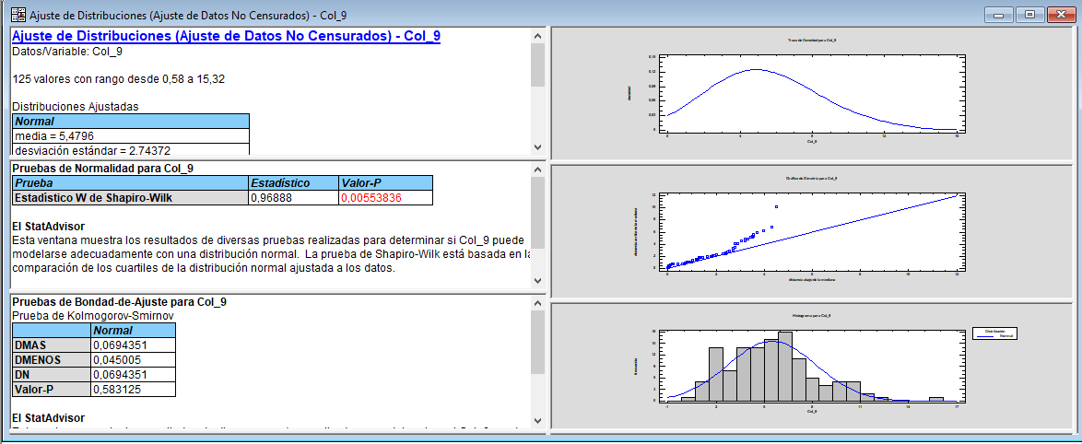
Componente dependencia económica | LN Componente dependencia económica
2.03 | 0.7080987536
6.49 | 1.8706583868
2.40 | 0.87593943635
4.50 | 1.5031687188
3.86 | 1.3518542878
6.99 | 1.9442202198
5.09 | 1.6281034424
3.92 | 1.3672559677
6.63 | 1.8911927872
10.35 | 2.337387012
3.16 | 1.1510176755
4.07 | 1.4031014794
4.39 | 1.4798280112
7.22 | 1.9767705184
6.93 | 1.9357195318
5.08 | 1.6247722764
2.71 | 0.99555562967
5.87 | 1.7694568406
1.77 | 0.57183524988
7.74 | 2.0457935076
7.59 | 2.0269211524
6.16 | 1.817629344
10.30 | 2.3322703854
3.89 | 1.3573502248
15.32 | 2.7293576915
7.23 | 1.9786418696
2.32 | 0.84335140951
8.18 | 2.1021048012
5.01 | 1.610704537
4.07 | 1.4042320618
5.65 | 1.732119289
5.33 | 1.6739843372
1.90 | 0.64387029476
4.24 | 1.4441525428
4.38 | 1.4769127287
7.02 | 1.9484455098
5.63 | 1.7284919633
5.82 | 1.7616098749
5.08 | 1.6252932842
11.05 | 2.4026405564
1.60 | 0.46936737651
7.10 | 1.9607813254
2.04 | 0.71334988788
2.69 | 0.99094830558
7.08 | 1.9566770566
1.89 | 0.63487827244
0.77 | -0.2648739001
5.10 | 1.6288860107
6.09 | 1.8071424896
3.29 | 1.192022635
1.66 | 0.50449648871
4.18 | 1.4292372472
6.18 | 1.8210946601
3.25 | 1.1782203082
2.40 | 0.87713919654
2.32 | 0.8430095477
5.96 | 1.7853285789
5.84 | 1.7652739495
1.41 | 0.34249030895
11.86 | 2.4731925824
3.10 | 1.1307676096
5.22 | 1.6533663186
2.22 | 0.79829348214
1.13 | 0.12345485931
4.88 | 1.5841782457
2.41 | 0.88086943351
3.81 | 1.3365975786
4.11 | 1.4135476264
1.56 | 0.44496341081
5.82 | 1.7615940549
6.45 | 1.8646495999
10.46 | 2.3473966957
6.60 | 1.887589121
4.42 | 1.4870191736
7.06 | 1.9548693773
7.57 | 2.0238716905
3.75 | 1.3229672272
9.23 | 2.2225423853
7.78 | 2.0509328839
4.93 | 1.5944880077
4.92 | 1.5937717957
6.07 | 1.802685999
8.52 | 2.1428442805
1.59 | 0.46104902302
1.54 | 0.43203879916
9.70 | 2.2723605701
0.58 | -0.54178131732
6.06 | 1.8016376436
6.15 | 1.8171705217
5.87 | 1.7691054
9.16 | 2.2146732207
3.32 | 1.1999684866
4.87 | 1.5835620078
7.40 | 2.001120881
4.31 | 1.4607154727
2.83 | 1.0416783669
8.07 | 2.0878566223
4.18 | 1.4293336514
5.94 | 1.7810478136
3.76 | 1.3233903409
4.70 | 1.5471901931
3.65 | 1.2935675731
4.13 | 1.4170660198
2.55 | 0.93629523765
6.67 | 1.8976711009
5.76 | 1.7506937958
2.61 | 0.96087102002
5.10 | 1.6293721273
10.03 | 2.305937319
10.01 | 2.3032044798
8.12 | 2.0943955651
5.02 | 1.6141549023
6.25 | 1.8327794073
9.59 | 2.2603325433
8.63 | 2.1551607755
10.66 | 2.3667717699
3.48 | 1.2456710585
10.25 | 2.3272422681
5.53 | 1.71076231
11.30 | 2.4246877898
6.17 | 1.819371232
7.02 | 1.948973852
4.36 | 1.4716467377
6.20 | 1.824641133
9.73 | 2.2751359772

V6
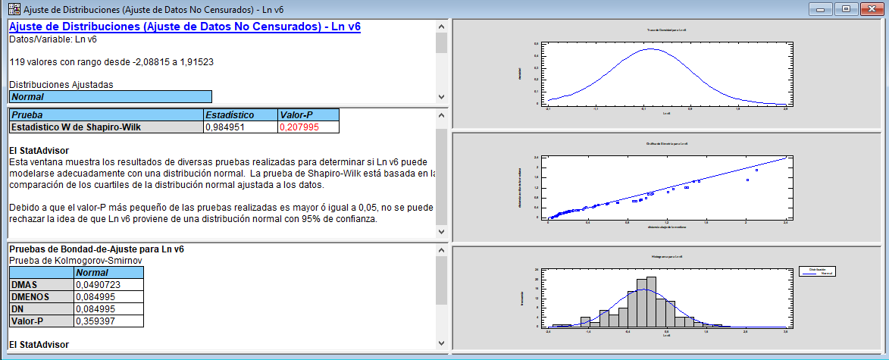
Componente Servicios | Ln Componente Servicios
1.60 | 0.47032768002
0.40 | -0.90638468575
0.56 | -0.57097954659
0.91 | -0.096218857741
2.64 | 0.97205692645
1.24 | 0.21699927168
1.25 | 0.22209321815
0.25 | -1.3671115417
1.06 | 0.053822806698
1.41 | 0.34220581392
1.28 | 0.24400058045
0.85 | -0.16551443848
1.74 | 0.55381030399
0.86 | -0.14686083428
0.94 | -0.059952126835
0.00
0.75 | -0.2877907622
0.56 | -0.5766133643
1.33 | 0.28472957005
0.94 | -0.060624621816
0.79 | -0.23231349974
0.87 | -0.1395548816
0.65 | -0.42853038104
1.13 | 0.12339658829
1.58 | 0.4585990301
0.86 | -0.14775665518
1.36 | 0.3091453371
0.56 | -0.5852192694
0.51 | -0.67930177374
0.70 | -0.35767444427
0.00
3.25 | 1.1796199905
0.93 | -0.071894974392
0.31 | -1.1859361168
1.90 | 0.64298582537
1.97 | 0.68041035861
1.25 | 0.22210242681
0.35 | -1.0374121044
0.40 | -0.91743293645
0.43 | -0.85279993754
0.77 | -0.25966269012
0.94 | -0.062918233276
1.69 | 0.52299615939
0.00
2.68 | 0.98522709501
1.38 | 0.31902532302
0.86 | -0.14572890588
0.83 | -0.18349274568
0.63 | -0.45543726874
2.59 | 0.95234978169
0.62 | -0.48357392555
0.40 | -0.91369914131
1.10 | 0.099539449554
0.24 | -1.4464482839
0.29 | -1.2439240198
1.27 | 0.23687374413
0.43 | -0.83772840937
1.03 | 0.028944285213
0.85 | -0.1600090391
0.81 | -0.20808737761
1.20 | 0.18434713631
0.38 | -0.96346787421
0.87 | -0.13434397998
0.93 | -0.076874014236
1.29 | 0.25439609482
1.02 | 0.019166891919
0.14 | -1.9956069316
0.64 | -0.44603443913
1.14 | 0.12807830746
1.58 | 0.45534240145
2.24 | 0.8048771445
2.06 | 0.72239426668
1.28 | 0.24444015117
2.01 | 0.69856181326
1.63 | 0.48671114613
0.00 | #NUM!
1.39 | 0.3299575556
1.15 | 0.14310084364
1.34 | 0.29239906233
1.77 | 0.57334598075
4.40 | 1.4825461606
1.09 | 0.083381608939
1.40 | 0.33834578549
1.08 | 0.073556157315
1.44 | 0.36508637728
1.82 | 0.59958678248
0.42 | -0.86701473542
1.82 | 0.60144556211
6.79 | 1.9152317348
0.95 | -0.047225329936
0.37 | -0.99077958386
1.28 | 0.24353068675
0.00
2.84 | 1.0431574528
1.25 | 0.22706690024
0.70 | -0.36159433074
0.98 | -0.017723365101
0.22 | -1.5051878911
0.72 | -0.33191642009
1.32 | 0.27858075821
0.64 | -0.4480332695
2.09 | 0.73603642212
0.79 | -0.23361485118
1.59 | 0.46358524681
4.65 | 1.5358669289
0.85 | -0.1605057103
0.82 | -0.19280104583
0.51 | -0.67907808511
3.45 | 1.2371545575
0.12 | -2.0881534823
1.89 | 0.63640927554
0.71 | -0.34358970439
3.44 | 1.2348784291
0.00
1.29 | 0.25754091554
1.53 | 0.4267095907
0.25 | -1.3844176011
0.85 | -0.16802716876
0.36 | -1.0205447532
4.42 | 1.4851401958
0.92 | -0.084866220643
0.97 | -0.027166683697
0.89 | -0.11909904177
2.10 | 0.74121900983
2.02 | 0.70391927754

V7
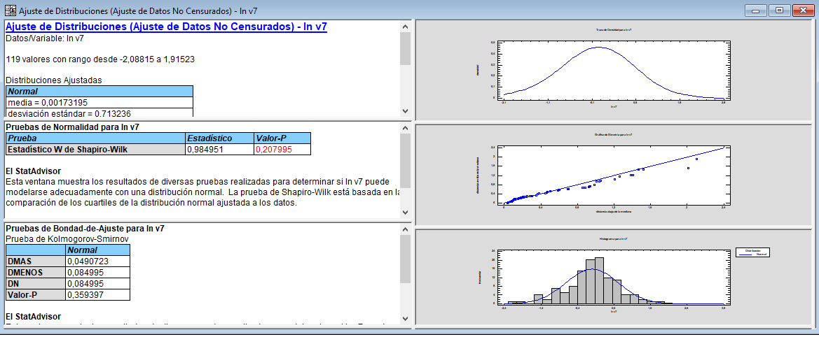
Componente Inasistencia | Ln Componente Inasistencia
1.60 | 0.47032768002
0.40 | -0.90638468575
0.56 | -0.57097954659
0.91 | -0.096218857741
2.64 | 0.97205692645
1.24 | 0.21699927168
1.25 | 0.22209321815
0.25 | -1.3671115417
1.06 | 0.053822806698
1.41 | 0.34220581392
1.28 | 0.24400058045
0.85 | -0.16551443848
1.74 | 0.55381030399
0.86 | -0.14686083428
0.94 | -0.059952126835
0.00
0.75 | -0.2877907622
0.56 | -0.5766133643
1.33 | 0.28472957005
0.94 | -0.060624621816
0.79 | -0.23231349974
0.87 | -0.1395548816
0.65 | -0.42853038104
1.13 | 0.12339658829
1.58 | 0.4585990301
0.86 | -0.14775665518
1.36 | 0.3091453371
0.56 | -0.5852192694
0.51 | -0.67930177374
0.70 | -0.35767444427
0.00
3.25 | 1.1796199905
0.93 | -0.071894974392
0.31 | -1.1859361168
1.90 | 0.64298582537
1.97 | 0.68041035861
1.25 | 0.22210242681
0.35 | -1.0374121044
0.40 | -0.91743293645
0.43 | -0.85279993754
0.77 | -0.25966269012
0.94 | -0.062918233276
1.69 | 0.52299615939
0.00
2.68 | 0.98522709501
1.38 | 0.31902532302
0.86 | -0.14572890588
0.83 | -0.18349274568
0.63 | -0.45543726874
2.59 | 0.95234978169
0.62 | -0.48357392555
0.40 | -0.91369914131
1.10 | 0.099539449554
0.24 | -1.4464482839
0.29 | -1.2439240198
1.27 | 0.23687374413
0.43 | -0.83772840937
1.03 | 0.028944285213
0.85 | -0.1600090391
0.81 | -0.20808737761
1.20 | 0.18434713631
0.38 | -0.96346787421
0.87 | -0.13434397998
0.93 | -0.076874014236
1.29 | 0.25439609482
1.02 | 0.019166891919
0.14 | -1.9956069316
0.64 | -0.44603443913
1.14 | 0.12807830746
1.58 | 0.45534240145
2.24 | 0.8048771445
2.06 | 0.72239426668
1.28 | 0.24444015117
2.01 | 0.69856181326
1.63 | 0.48671114613
0.00 | #NUM!
1.39 | 0.3299575556
1.15 | 0.14310084364
1.34 | 0.29239906233
1.77 | 0.57334598075
4.40 | 1.4825461606
1.09 | 0.083381608939
1.40 | 0.33834578549
1.08 | 0.073556157315
1.44 | 0.36508637728
1.82 | 0.59958678248
0.42 | -0.86701473542
1.82 | 0.60144556211
6.79 | 1.9152317348
0.95 | -0.047225329936
0.37 | -0.99077958386
1.28 | 0.24353068675
0.00
2.84 | 1.0431574528
1.25 | 0.22706690024
0.70 | -0.36159433074
0.98 | -0.017723365101
0.22 | -1.5051878911
0.72 | -0.33191642009
1.32 | 0.27858075821
0.64 | -0.4480332695
2.09 | 0.73603642212
0.79 | -0.23361485118
1.59 | 0.46358524681
4.65 | 1.5358669289
0.85 | -0.1605057103
0.82 | -0.19280104583
0.51 | -0.67907808511
3.45 | 1.2371545575
0.12 | -2.0881534823
1.89 | 0.63640927554
0.71 | -0.34358970439
3.44 | 1.2348784291
0.00
1.29 | 0.25754091554
1.53 | 0.4267095907
0.25 | -1.3844176011
0.85 | -0.16802716876
0.36 | -1.0205447532
4.42 | 1.4851401958
0.92 | -0.084866220643
0.97 | -0.027166683697
0.89 | -0.11909904177
2.10 | 0.74121900983
2.02 | 0.70391927754

